YARIŞMA BİLGİLERİ
Türkiye Atletizm Federasyonu İstanbul Atletizm İl Temsilciliği



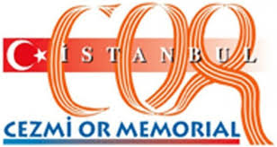

70. Cezmi Or Yarışmaları

Yarışma Bilgileri
Yarışma Adı : | 70. Cezmi Or Yarışmaları
Yarışmanın Yapıldığı İl : | İSTANBUL
Kategori : | Bayanlar
Tarih : | 2015-06-13
Katılan Sporcu Sayısı : | 23

